Sheet1
[PD] TMAX 포커스 체크 다이어리
STI : 02 6673 4900 , Fax : 02 6406 6543
배송주소:
제품명 | [PD] TMAX 포커스 체크 다이어리
이미지 | 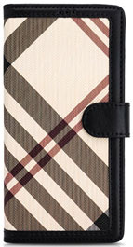 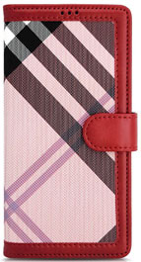 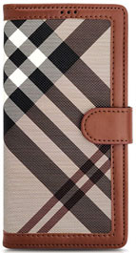
기종/디자인 | 블랙체크 | 레드체크 | 브라운체크
갤럭시S21 (G991)
갤럭시S21플러스 (G996)
갤럭시S21울트라 (G998)
갤럭시S22 (S901)
갤럭시S22플러스 (S906)
갤럭시S22울트라 (S908)
갤럭시S23 FE (S711)
갤럭시S23 (S911)
갤럭시S23플러스 (S916)
갤럭시S23울트라 (S918)
갤럭시S24 (S921)
갤럭시S24플러스 (S926)
갤럭시S24울트라 (S928)
갤럭시노트20 (N981)
갤럭시노트20울트라 (N986)
갤럭시A32 LTE (A325)
갤럭시A32 5G (A326)
갤럭시A42 (A426)
갤럭시A52 (A526)
갤럭시A82 (A826)
갤럭시A13 (A136)
갤럭시A23 (A235) 갤럭시M23 (M236)
갤럭시A33 (A336)
갤럭시A53 (A536)
갤럭시A24 (A245)
갤럭시A34 (A346)
갤럭시A54 (A546)
갤럭시A25 (A256)
갤럭시M33 (M336)
갤럭시M53 (M536)

